КЭ и ГЗ
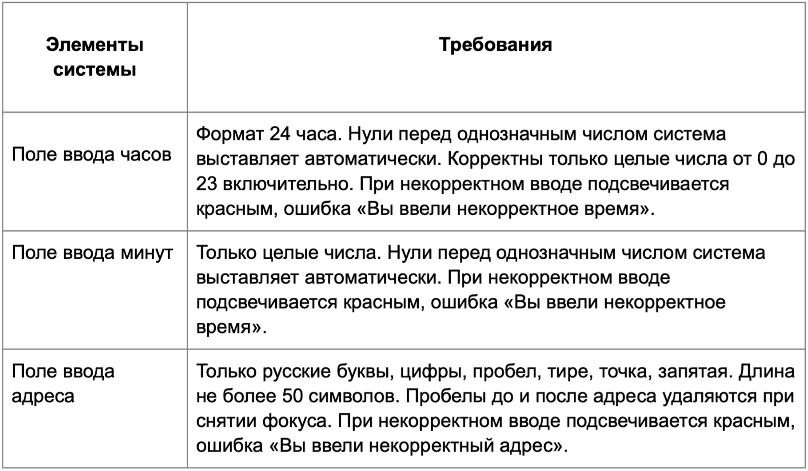

* Можно добавлять и удалять строки в группах проверок. Количество строк в шаблоне не отражает количество классов эквивалетности.
** В поля «Откуда» и «Куда» можно вводить только ограниченное количество адресов из таблицы в требованиях: Усачева, 3; Комсомольский проспект, 18; Зубовский бульвар, 37; М. Пироговская, 25; Хамовнический Вал, 34; Фрунзенская набережная, 46; 3-я Фрунзенская улица, 12. Используй их в качестве тестовых данных. Если для определенного класса эквивалетности или граничного значения эти адреса не подходят, то придумай свой адрес.

Группа проверок* | Название класса | Границы | Тестовые данные внутри класса (содержимое поля) | Тестовые данные на границах (содержимое поля) | Пояснение и оптимизации
Время начала поездки. Часы | Введение однозначных чисел и автодобавления нуля перед однозначным числом | 0;9 | 4 | -1;0;1;8;9;10 | 10 относиться к двузначным числам
 | Введение двузначных чисел | 10;23 | 15 | 9;10;11;22;23;24 | проверяется в другом КЭ
 | Введение значений больше 24 | 24;+∞ | 35 | 23;24;25 | проверяется в другом КЭ
 | Введение отрицательных значений | -∞;-1 | -3 | -2;-1;0 | проверяется в другом КЭ
 | Введение спецсимволов |  | №%
 | Введение букв |  | mm
 | Ведение дробных значений |  | 3,5
 | Пустое поле |  |  |  | оставить пустым
 | Поле заполнено валидным значением |  | 20
Группа проверок | Название класса | Границы | Тестовые данные внутри класса (содержимое поля) | Тестовые данные на границах (содержимое поля) | Пояснение и оптимизации
Время начала поездки. Минуты | Введение однозначных чисел и автодобавление нуля перед однозначным числом | 0;9 | 5 | -1;0;1;8;9;10 | 10 относиться к двузначным числам
 | Добавление двузначных чисел | 10;59 | 25 | 9;10;11;58;59;60 | проверяется в другом КЭ
 | Введение значений больше 60 | 60;+∞ | 63 | 59;60;61 | проверяется в другом КЭ
 | Введение отрицательных значений | -∞;-1 | -5 | -2;-1;0 | проверяется в другом КЭ
 | Введение спецсимволов |  | №=
 | Введение букв |  | aa
 | Ведение дробных значений |  | 6,5
 | Пустое поле |  |  |  | оставить пустым
 | Поле заполнено валидным значением |  | 13
Группа проверок | Название класса | Границы | Тестовые данные внутри класса (содержимое поля) | Тестовые данные на границах (содержимое поля) | Пояснение и оптимизации
** Поле ввода адреса. Откуда | Русские буквы |  | Фрунзенская набережная, 46
 | Латинские буквы |  | Frunzenskaya embankment, 46
 | Цифры |  | Фрунзенская набережная, 46 |  | проверяется в другом КЭ
 | Пробел |  | Фрунзенская набережная, 46 |  | проверяется в другом КЭ
 | Тире |  | 3-я Фрунзенская улица, 12
 | Точка |  | М. Пироговская, 25
 | Запятая |  | Фрунзенская набережная, 46 |  | проверяется в другом КЭ
 | Введение спецсимволов |  | $
 | Введение цифры |  | 2
 | Длина от 1 до 50 символов | 1;50 | Усачева, 3(10 символов) | (0 символов) У(1 символ); Ус (2 символа); УсачеваУсачеваУсачеваУсачеваУсачеваУсачеваУсачева (49 символов); УсачеваУсачеваУсачеваУсачеваУсачеваУсачеваУсачеваУ (50 символов); УсачеваУсачеваУсачеваУсачеваУсачеваУсачеваУсачеваУс (51 символ);
 | Длина более 50 символов | 51; +∞ | УсачеваУсачеваУсачеваУсачеваУсачеваУсачеваУсачеваУсачеваУсачева (63 символа) | УсачеваУсачеваУсачеваУсачеваУсачеваУсачеваУсачеваУ (50 символов); УсачеваУсачеваУсачеваУсачеваУсачеваУсачеваУсачеваУс (51 символ); УсачеваУсачеваУсачеваУсачеваУсачеваУсачеваУсачеваУса (52 символ); | проверяется в другом КЭ
 | Пустое поле |  |  |  | оставить пустым
 | Пробел перед адресом |  | Фрунзенская набережная, 46
 | Пробел после адреса |  | Фрунзенская набережная, 46
 | Адрес из базы данных |  | Хамовнический Вал, 34
 | Адрес не из базы данных |  | 2-й пер. Труженников, 13
Группа проверок | Название класса | Границы | Тестовые данные внутри класса (содержимое поля) | Тестовые данные на границах (содержимое поля) | Пояснение и оптимизации
** Поле ввода адреса. Куда | Русские буквы |  | Усачева, 3
 | Латинские буквы |  | Ysacheva, 3
 | Цифры |  | Усачева, 3 |  | проверяется в другом КЭ
 | Пробел |  | Усачева, 3 |  | проверяется в другом КЭ
 | Тире |  | 3-я Фрунзенская улица, 12
 | Точка |  | М. Пироговская, 25
 | Запятая |  | Усачева, 3 |  | проверяется в другом КЭ
 | Введение спецсимволов |  | ?
 | Введение цифр |  | 2
 | Длина от 1 до 50 символов | 1;50 | Усачева, 3(10 символов) | (0 символов) У(1 символ); Ус (2 символа); УсачеваУсачеваУсачеваУсачеваУсачеваУсачеваУсачева (49 символов); УсачеваУсачеваУсачеваУсачеваУсачеваУсачеваУсачеваУ (50 символов); УсачеваУсачеваУсачеваУсачеваУсачеваУсачеваУсачеваУс (51 символ);
 | Длина более 50 символов | 51; +∞ | УсачеваУсачеваУсачеваУсачеваУсачеваУсачеваУсачеваУсачеваУсачева (63 символа) | УсачеваУсачеваУсачеваУсачеваУсачеваУсачеваУсачеваУ (50 символов); УсачеваУсачеваУсачеваУсачеваУсачеваУсачеваУсачеваУс (51 символ); УсачеваУсачеваУсачеваУсачеваУсачеваУсачеваУсачеваУса (52 символ); | проверяется в другом КЭ
 | Пустое поле |  |  |  | оставить пустым
 | Пробел перед адресом |  | Фрунзенская набережная, 46
 | Пробел после адреса |  | Фрунзенская набережная, 46
 | Адрес из базы данных |  | Хамовнический Вал, 34
 | Адрес не из базы данных |  | 2-й пер. Труженников, 13

